92内藤定芳
埼玉県環境アドバイザー活動紹介個票 |  |  |  |  |  |  |  | 検索用一覧に戻る

名前 |  | ふりがな |  | 年代 | 所在市町村
内藤定芳 |  | ないとうさだよし |  | 70代 | 秩父市

顔写真又はイラスト |  | 活動状況の写真（1～２枚）
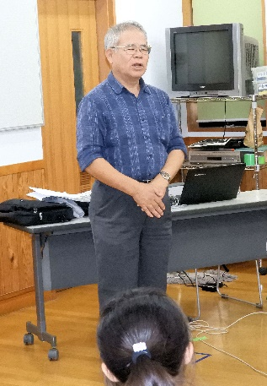 |  | 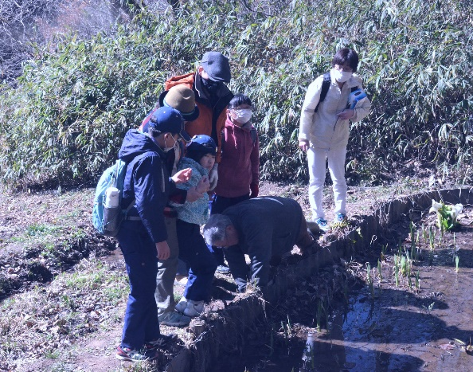 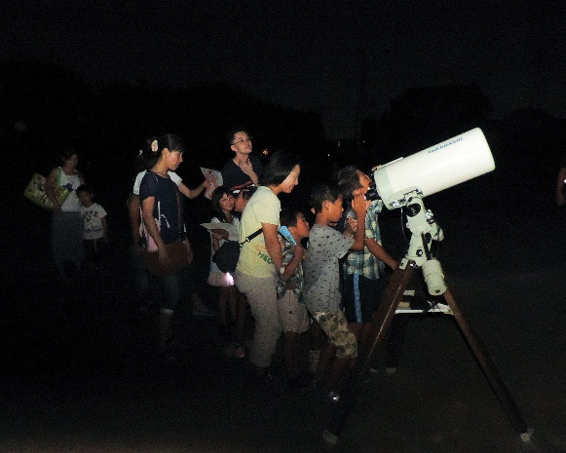

主な専門分野
（１） | 地質 |  | 荒川の再生、化石採集学習、天体、地質の成り立ち、宇宙線の測定他全般、古代中世の歴史 特に秩父平氏
（２） | 川の再生活動 |  | 50年前秩父のウナギは玉淀ダムで絶滅した(2019.9.12)出版

所有資格、経歴

所有資格 | 環境カウンセラー(市民) 環境再生医上級 中学校理科専修 高等学校理科１級 秩父学検定上級 第一級小型船舶操縦士 第二級アマチュア無線技士 他
経歴 | 私立高校物理、数学の教諭、中学校教諭理科、技術家庭、社会の教諭１９年、教頭７年、小・中学校長４校１１年、大学非常勤講師９年 ちちぶ観光ガイドの会会長
地域等での活動（複数記載可）
所属又は主催団体 |  |  | 団体や個人の活動紹介HP
秩父ミューズパーク公園インストラクター代表、秩父市環境市民会議副会長、秩父Petitジオミュージアム館長、アストレア大滝天体観測所長 |  |  | 現地主義、実証主義が信条のため、日本のみならず外国の皆既日食観測、ジオパークの研究を行う。日本のジオパーク４４カ所は全て踏査した。歴史科学にも関心を持ち、講演講座観光に活用している。

環境学習指導可能エリア
全市町村対応可／地域限定 |  | ※ 地域限定の場合：市町村・地域名 |  |  |  | 具体的な場所がある場合
全市町村
講座スタイル（複数〇可） |  | 対象（複数〇可）
講義 | 体験活動 | 未就学児 | 小学生 | 中学生 | 高校生 | 一般（大人） | 事業者
○ | ○ |  | ○ | ○ | ○ | ○ | ○

連絡先
電話 | 0494-23-7531 090-4674-5271 |  |  | ※連絡先が非公表の方については、環境政策課 （０４８－８３０－３０１９）へお問い合わせください
FAX | 0494-23-7531
MAIL | snaito@sannet.ne.jp
環境学習指導等の活動実績
全体 | 回数 | 環境学習への延べ参加人数
活動回数 | 12 | 210+α

主な活動実績の紹介 |  |  |  |  | ※１枚に収まる範囲で記載願います
年 月 | 活動内容（環境学習のテーマ） |  |  | 依頼団体 |  | 主な対象 | 参加人数
2019/1～12 | 月一回の星空観察会、日食観察会、他 第Ⅳ土曜日１１回 |  |  | 秩父宇宙ファンの会 |  | 小・中・高・一般 | 多数
2019/12 | 化石採集地層観察学習 |  |  | 秩父市内小学校 |  | 小学校 | ６０名
2019/12 | ジオハイキング 大滝大達原から手掘りトンネルを通って三峰口まで歩く |  |  | NPO秩父の環境を考える会 秩父まるごとジオパーク推進協議会 |  | 一般 | ７名
2019/11 | 火成岩を探して秩父市大滝から甲府まで旅するジオバスツアー |  |  | NPO秩父の環境を考える会 秩父まるごとジオパーク推進協議会 |  | 一般 | １８名
2019/9 | 「５０年前秩父のウナギは玉淀ダムで絶滅した」 書籍出版 |  |  | （一社）秩父サイエンスアカデミア |  | 一般 | 300部
2019/8 | 夏の星座観察会 |  |  | 秩父ミューズパーク |  | 一般 | -
2019/6 | ホタル観賞の夕べ |  |  | 秩父ミューズパーク |  | 一般 | -
2019/6 | 旅する蝶・アサギマダラの大分姫島ジオパークとアポイ岳世界ジオパークを秩父から見る |  |  | 秩父県政モニター会 |  | 一般 | 30名
2019/6 | 特定外来遺物オオキンケイギク除草活動 |  |  | 秩父市環境市民会議 |  | 委員・一般 | ４５名
2019/3 | 早春の生き物観察会 |  |  | 秩父ミューズパーク |  | 一般 | １０名
2019/３ | 「秩父の野鳥とバードウォッチングの手引き」出版 |  |  | 秩父地域環境問題連絡協議会 |  | ５００部 | -
2019/2 | 秩父ジオパークは世界を目指すのか |  |  | NPO秩父の環境を考える会 |  | 一般 | ４０名

以下は選択用の記載ですので、修正等は行わないでください

参照リスト
該当の有無 | ○ | ○
 | - | ×

年代 | 20代
 | 30代
 | 40代
 | 50代
 | 60代
 | 70代
 | 80代
 | 90代

活動エリア | 全市町村
 | 地域限定

主な専門分野 | 自然への愛着
 | 生態系・生物多様性
 | 水質
 | 川の再生活動
 | 大気
 | 地質
 | 地球温暖化
 | 資源・エネルギー
 | 産業
 | 消費生活・衣食住
 | 公害・化学物質
 | ３Ｒ
 | SDGs

日付 | 1月
 | 2月
 | 3月
 | 4月
 | 5月
 | 6月
 | 7月
 | 8月
 | 9月
 | 10月
 | 11月
 | 12月

110福田直
埼玉県環境アドバイザー活動紹介個票 |  |  |  |  |  |  |  | 検索用一覧に戻る

名前 |  | ふりがな |  | 年代 | 所在市町村
福田 直 |  | ふくだ ただし |  |  | 日高市

顔写真又はイラスト |  | 活動状況の写真（1～２枚）
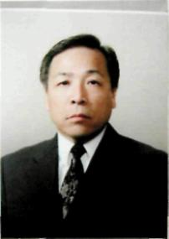 |  | 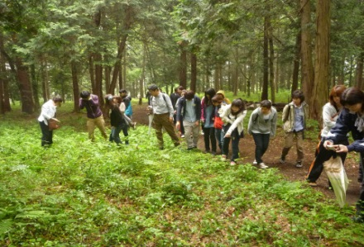 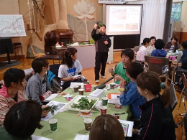

主な専門分野
（１） | 地質 |  | 土壌の性質・機能・生成等の解説、土壌劣化・侵食・砂漠化等の問題の解説、幼稚園、小・中・高における土壌教育
（２） | 川の再生活動 |  | 自然観察会を通して、河川の生きもの、水質などの調査・解説

所有資格、経歴

所有資格 | 自然観察指導員・筆跡診断士
経歴 | 大学教授
地域等での活動（複数記載可）
所属又は主催団体 |  |  | 団体や個人の活動紹介HP
けやの森自然塾 |  |  | http://keyanomorishizenjuku.com

環境学習指導可能エリア
全市町村対応可／地域限定 |  | ※ 地域限定の場合：市町村・地域名 |  |  |  | 具体的な場所がある場合
地域限定 |  | 県西部地区市町村
講座スタイル（複数〇可） |  | 対象（複数〇可）
講義 | 体験活動 | 未就学児 | 小学生 | 中学生 | 高校生 | 一般（大人） | 事業者
○ | ○ | ○ | ○ | ○ | ○ | ○ | ○

連絡先
電話 | ０４－２９５４－４５１５ |  |  | ※連絡先が非公表の方については、環境政策課 （０４８－８３０－３０１９）へお問い合わせください
FAX | ０４－２９５５－２７７３
MAIL | mizutomi@keyanomorishizenjuku.com
環境学習指導等の活動実績
全体 | 回数 | 環境学習への延べ参加人数
活動回数 | 12 | 1257

主な活動実績の紹介 |  |  |  |  | ※１枚に収まる範囲で記載願います
年 月 | 活動内容（環境学習のテーマ） |  |  | 依頼団体 |  | 主な対象 | 参加人数
令和2年 8月 | 里山の自然の変化の観察 （植物遷移と野生動物の出現） |  |  | 狭山市学童保育室 |  | 小学生・中学生 | 58人
令和2年 7月 | ライトトラップで夜行性昆虫を調べよう |  |  | 狭山市内幼稚園・小学校 |  | 幼稚園児・小学生・中学生・保護者 | 72人
令和元年10月 | 講演会「土壌保全と地球の未来」 |  |  | 埼玉県高等学校生物研究会 |  | 高校教師等 | 68人
令和元年 ８月 | 入間川の水質及び水生生物、河川敷の植生調査１ |  |  | 狭山市学童保育室 |  | 小学生・中学生・保護者 | 35人
令和元年 ８月 | 入間川の水質及び水生生物、河川敷の植生調査２ |  |  | 狭山市学童保育室 |  | 小学生・中学生・保護者 | 31人
令和元年 ８月 | 富士山登山・解説「富士山の自然」（２回） |  |  | 狭山市学童保育室 |  | 小学生・中学生・保護者 | 83人
令和元年 ７月 | 入間川源流域の自然調査・講話 |  |  | 狭山市学童保育室 |  | 幼稚園児・小学生・保護者 | 79人
令和元年 ６月 | 講演会「自然体験活動のすすめー環境リテラシーの育成」 |  |  | 狭山市・けやの森自然塾 |  | 大人 | 110人
令和元年 ６月 | 環境教育研修会 |  |  | けやの森自然塾 |  | 子ども～大人 | 59人
平成31年 ４月 | 入間川上流の生きもの調査及び解説 |  |  | けやの森幼稚園・自然塾 |  | 幼稚園児・小学生・保護者 | 67人
平成31年 ３月 | 環境教育講演会 |  |  | 埼玉県立久喜工業高等学校 |  | 生徒・教職員 | 520人
平成31年 １月 | イグルーキャンプ「雪の観察会」（３日間） |  |  | けやの森自然塾 |  | 幼稚園児・小学生・中学生 | 75人

以下は選択用の記載ですので、修正等は行わないでください

参照リスト
該当の有無 | ○ | ○
 | - | ×

年代 | 20代
 | 30代
 | 40代
 | 50代
 | 60代
 | 70代
 | 80代
 | 90代

活動エリア | 全市町村
 | 地域限定

主な専門分野 | 自然への愛着
 | 生態系・生物多様性
 | 水質
 | 川の再生活動
 | 大気
 | 地質
 | 地球温暖化
 | 資源・エネルギー
 | 産業
 | 消費生活・衣食住
 | 公害・化学物質
 | ３Ｒ
 | SDGs

日付 | 1月
 | 2月
 | 3月
 | 4月
 | 5月
 | 6月
 | 7月
 | 8月
 | 9月
 | 10月
 | 11月
 | 12月

